メニュー画面
画面仕様書 |  |  | システム名称 |  |  | サブシステム名称 |  |  |  | クラス番号
 |  |  |  |  |  |  |  |  |  | 2B25KS
名称 | メインメニュー |  | 在庫管理システム |  |  | 販売管理システム |  |  |  | 氏名
 |  |  |  |  |  |  |  |  |  | 中山 葉水
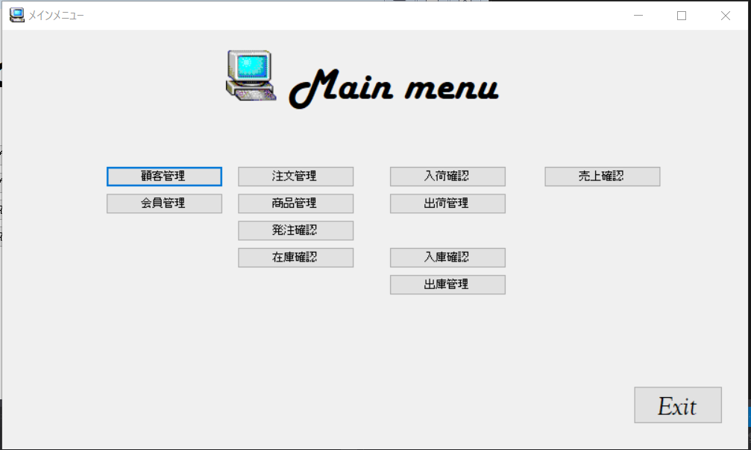
 |  |  |  |  |  |  | 画面詳細

 |  |  |  |  |  |  | フォーム名 |  | MainMenuForm

 |  |  |  |  |  |  | 画面サイズ |  | 1085, 609

 |  |  |  |  |  |  | 背景色 |  | 規定値

 |  |  |  |  |  |  | 文字種類 |  | MS ゴシック

 |  |  |  |  |  |  | 文字サイズ |  | 9

 |  |  |  |  |  |  | 文字色 |  | 黒

 | 名称 | 使用コントロール | Caption | 初期値 | 必須入力 | TAB順 | 桁制限 | その他
1 | PictureBox1 | PictureBox
2 | lbl1 | lbl | Mainmenu
3 | button1 | button | 顧客管理 |  |  | 1
4 | button2 | button | 会員管理 |  |  | 2
5 | button3 | button | 注文管理 |  |  | 3
6 | button4 | button | 商品管理 |  |  | 4
7 | button5 | button | 発注管理 |  |  | 5
8 | button6 | button | 在庫管理 |  |  | 6
9 | button7 | button | 入荷管理 |  |  | 7
10 | button8 | button | 出荷管理 |  |  | 8
11 | button9 | button | 入庫管理 |  |  | 9
12 | button10 | button | 出庫管理 |  |  | 10
13 | button11 | button | 売上管理 |  |  | 11
14 | buttonExit | button | EXIT
15
16
17
18
19
20
21
22
23
24
25
26
27
28
29
30
31
32

